Навигация по каталогу
Каталог продукции |  |  |  | Реквизиты
Подсказка: для того чтобы открыть нужную категорию нажмите на название или вкладку
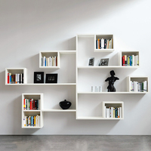 | 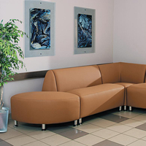 | 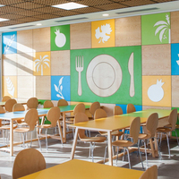 | 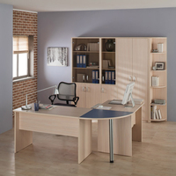 | Общество с ограниченной ответственностью «Адвентер» 188802, ЛО, г.Выборг, ул. Данилова, д.15 корп.1, оф.248 Тел. 8 800 550 13 14 эл.почта: info@adventer.su Сайт: www.adventer.su ИНН: 4704097388 КПП: 470401001 ОГРН: 1154704001264 ОКПО: 23384032 ОКАТО: 41417000000 ОКВЭД: 46.49, 73.11 ОКОГУ: 4210014 ОКТМО: 41615101001 Расчетный счет: 40702810555390000762 Кор. счет: 30101810500000000653 БИК: 044030653 Банк: Северо-Западный банк ПАО Сбербанк г. Санкт-Петербург Упрощенная система налогообложения – без НДС.
Антресоли, полки | Мягкая мебель, банкетки | Мебель для столовой и кухни | Столы для кабинетов в школе и офисе
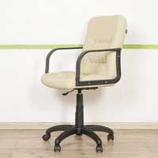 | 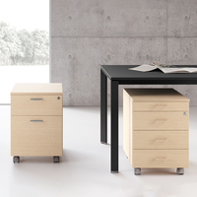 | 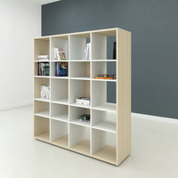
Стулья, кресла, табуреты | Тумбы | Шкафы, стеллажи

Антресоли, полки
<= НА ГЛАВНУЮ |  | Антресоли, полки
Подсказка: для того чтобы открыть позицию на сайте нажмите на наименование/фото товара
Антресоли, полки
№ | Фото | Наименование | Артикул | Описание | Цена
1 | 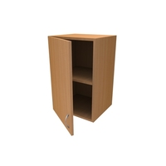 | Антресоль для шкафа с одной дверкой | Ш18-ФД |  | 2750 ₽
2 | 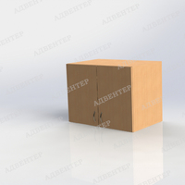 | Антресоль для шкафа с двумя дверками | Ш19-ФД |  | 4500 ₽
3 | 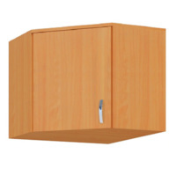 | Антресоль для углового шкафа | Ш23-ФД |  | 4200 ₽
4 | 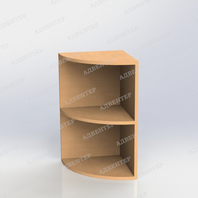 | Антресоль для угловой консоли | Ш24-ФД |  | 1590 ₽
5 | 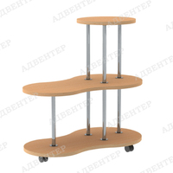 | Напольный стеллаж для цветов на колёсах | УК20-ФД | Размер: 900х500х900 мм Материал: ЛДСП 16 мм; кромка ПВХ 0,4-2 мм; труба круглая D25 мм хром с фланцем; колёсная опора с площадкой (D50 мм) со стопором. Вес: 17 кг Объём: ... м3 | 6150 ₽
6 | 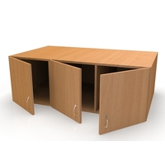 | Антресоль для шкафа под матрасы | Ш38-ФД |  | 5640 ₽
7 | 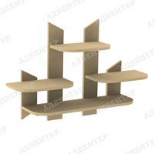 | Подвесная полка для цветов | УК12-ФД | Размер: 900х220х600 мм Материал: ЛДСП 16 мм; кромка ПВХ 0,4-2 мм; навес-планка с верхним отверстием под крепление 64 мм. Вес: 6,8 кг Объём: ... м3 | 1730 ₽
8 | 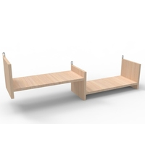 | Полка под цветы ''Зигзаг'' | М98-ВЛ |  | 1720 ₽

Мягкая мебель, банкетки
<= НА ГЛАВНУЮ |  | Мягкая мебель, банкетки
Подсказка: для того чтобы открыть позицию на сайте нажмите на наименование/фото товара
Засыпная мягкая мебель
№ | Фото | Наименование | Артикул | Описание | Цена
1 | 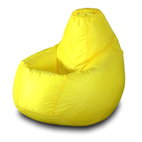 | Кресло-мешок "Груша" | id419905-ПФ |  | 4640 ₽
2 | 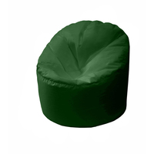 | Кресло-мешок "Пенёк" | id475728-ПФ |  | 6580 ₽
3 | 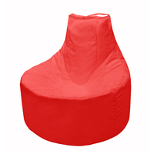 | Кресло-мешок "Банан" | id475694-ПФ |  | 6530 ₽
Каркасная мягкая мебель
№ | Фото | Наименование | Артикул | Описание | Цена
1 | 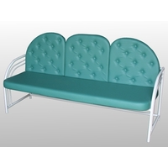 | Диван "Леон" | Сц02-ВЛ |  | 14700 ₽
2 | 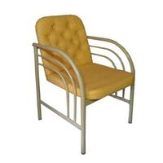 | Кресло Леон | Сц01-ВЛ |  | 10350 ₽
3 | 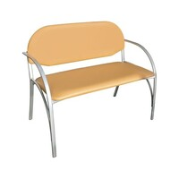 | Диван Школьник №1 | НУМ07-ВЛ |  | 9160 ₽
4 | 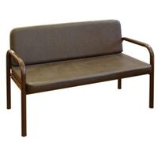 | Диван Школьник №2 | Сц08-ВЛ |  | 8550 ₽
5 | 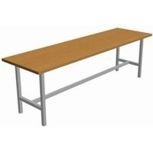 | Банкетка на металлокаркасе | Сц29-ВЛ |  | 4400 ₽
6 | 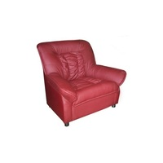 | Кресло Денвер | Сц18-ВЛ |  | 22350 ₽
7 | 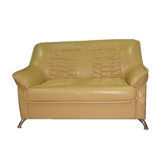 | Диван "Денвер" | Сц19-ВЛ |  | 31300 ₽
8 | 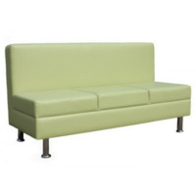 | Диван Лайт | Сц14-ВЛ |  | 25050 ₽
9 | 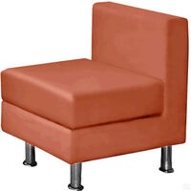 | Кресло "Лайт" | Сц15-ВЛ |  | 13200 ₽
10 | 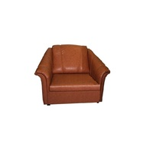 | Кресло "Фаворит" | Сц14-ВЛ |  | 18350 ₽
11 | 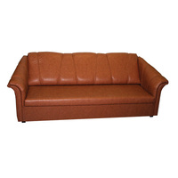 | Диван "Фаворит" | Сц12-ВЛ |  | 28700 ₽
12 | 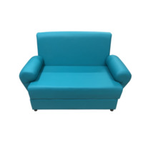 | Диван "Кардинал" двухместный | 023-МОФ |  | 28400 ₽
13 | 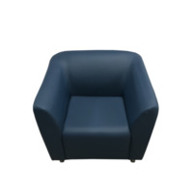 | Кресло "Арес" | 206-МОФ |  | 24200 ₽
14 | 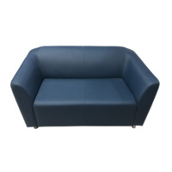 | Диван "Арес" двухместный | 207-МОФ |  | 30200 ₽
15 | 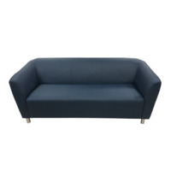 | Диван "Арес" трехместный | 208-МОФ |  | 36200 ₽
Модульная мягкая мебель
№ | Фото | Наименование | Артикул | Описание | Цена
1 | 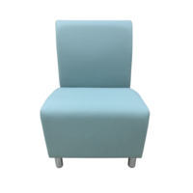 | Секция "Блюз" одноместная | 008-МОФ |  | 12200 ₽
2 | 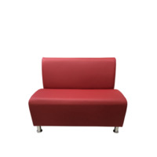 | Секция "Блюз" двухместная | 009-МОФ |  | 19400 ₽
3 | 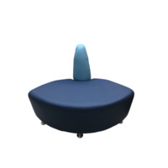 | Угловая секция "Блюз" внешняя | 012-МОФ |  | 17400 ₽
4 | 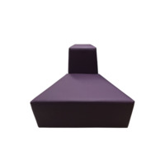 | Секция "А Мозайка" | 013-МОФ |  | 16600 ₽
5 | 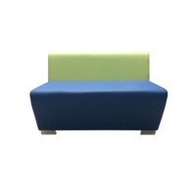 | Секция "Бальдр" двухместная | 020/3-МОФ |  | 18400 ₽
6 | 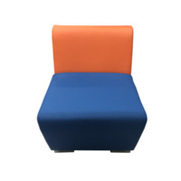 | Секция "Бальдр" одноместная | 021-МОФ |  | 13000 ₽
7 | 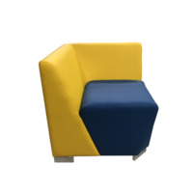 | Угловая секция "Бальдр" | 022-МОФ |  | 16200 ₽
8 | 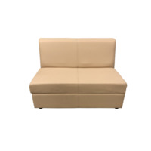 | Секция "Кардинал" двухместная | 024/4-МОФ |  | 21000 ₽
9 | 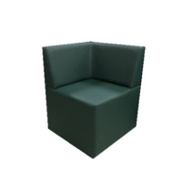 | Угловая секция "Ритм" | 036-МОФ |  | 13000 ₽
10 | 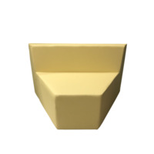 | Секция "V Мозайка" | 014-МОФ |  | 18600 ₽
11 | 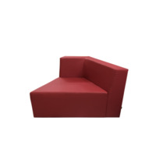 | Секция "Мозайка" левая | 015-МОФ |  | 20400 ₽
12 | 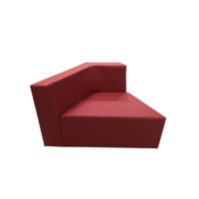 | Секция "Мозайка" правая | 016-МОФ |  | 20400 ₽
13 | 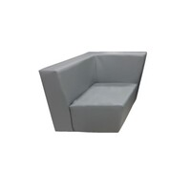 | Секция "Мозайка" универсальная | 120-МОФ |  | 23400 ₽
14 | 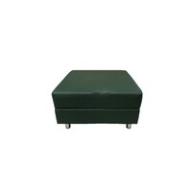 | Банкетка "Флагман" одноместная | 103-МОФ |  | 9400 ₽
15 | 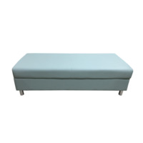 | Банкетка "Флагман" двухместная | 030-МОФ |  | 13600 ₽

Мебель для столовой и кухни
<= НА ГЛАВНУЮ |  | Мебель для столовой и кухни
Подсказка: для того чтобы открыть позицию на сайте нажмите на наименование/фото товара
Мебель для столовой
№ | Фото | Наименование | Артикул | Описание | Цена
1 | 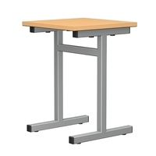 | Табурет для столовой | ТБР1.5-ЦУО |  | 2000 ₽
2 | 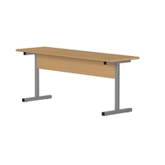 | Скамья для столовой двухместная | СКМ2.5-ЦУО |  | 3300 ₽
3 |  | Скамья для столовой трехместная | СКМ3.5-ЦУО |  | 4300 ₽
4 |  | Стол обеденный на металлокаркасе | С25-ВЛ |  | 10800 ₽
10 |  | Стол обеденный двойной со скамейками | С26-ВЛ |  | 22720 ₽
11 |  | Стол для столовой 4-х местный | МТ-П414-МЕ |  | 5000 ₽
12 |  | Стол для столовой 4-х местный с планками для скамеек | МТ-П424-МЕ |  | 5300 ₽
13 |  | Стол для столовой 4-х местный с планками для табуреток | МТ-П434-МЕ |  | 6100 ₽
14 |  | Стол для столовой 6-и местный | МТ-П416-МЕ |  | 6580 ₽
15 |  | Стол для столовой 6-и местный с планками для скамеек | МТ-П426-МЕ |  | 6200 ₽
Мебель для кухни
№ | Фото | Наименование | Артикул | Описание | Цена
1 |  | Тумба с мойкой №1 | 3126-ФД | Размер: 800х600х850 мм Материал: ЛДСП 16 мм; кромка ПВХ 0,4-2 мм; петля накладная; ручка-скоба; подпятники. Вес: 27 кг Объём: ... м3 | 18950 ₽
2 |  | Тумба с мойкой №2 | 3120-ФД | Размер: 800х600х850 мм Материал: ЛДСП 16 мм; кромка ПВХ 0,4-2 мм; петля накладная; ручка-скоба; подпятники. Вес: 26,5 кг Объём: ... м3 | 11880 ₽
4 |  | Тумба с кухонной столешницей ВАРИАНТ 1 | 3132-ФД | Размер: 400х600х850 мм Внутренний размер закрытого ящика: 367х566х267 мм Внутренний размер выдвижного ящика: 310х468х104 мм Материал: ЛДСП 16 мм; столешница 26 мм; кромка ПВХ 0,4-2 мм; ДВП 3 мм; петли накладные; ручка-скоба; направляющие роликовые. Вес: 27,8 кг Объём: ... м3 | 7170 ₽
6 |  | Полка для сушки посуды №1 с креплением к стене | М96-ФД |  | 5050 ₽
7 |  | Полка для сушки посуды №2 с креплением к стене | Ш38-ВЛ |  | 6050 ₽
8 |  | Шкаф навесной №1 (с креплением к стене) | М98-ФД |  | 3600 ₽
9 |  | Шкаф навесной №2 (с креплением к стене) | М99-ФД |  | 3100 ₽
10 |  | Тумба для хлеба | 2203-ФД | Размер: 800х604х1150 мм Высота металлокаркаса: 350 мм Размер трубы металлокаркаса: 25х25 мм Материал: ЛДСП 16 мм; кромка ПВХ 0,4-2 мм; ДВП 3 мм; фанера 15 мм (полки); петли накладные; ручка-скоба; металлокаркас. Вес: 50 кг Объём: 0,22 м3 | 13500 ₽
11 |  | Шкаф для хлеба | 2209-ФД | Размер: 400х560х1900 мм Материал: ЛДСП 16 мм; ДВП 3 мм; кромка ПВХ 0,4-2 мм; фанера 15 мм(полки); металический каркас 368х528х100 мм; петля накладная; ручка - скоба; опора регулируемая. Вес: 53 кг Объём: 0,1 м3 | 14600 ₽
12 |  | Стол производственный из нержавеющей стали | 01207398-РКОМ |  | 12560 ₽
13 |  | Шкаф-полка закрытая из нержавеющей стали | 01137117-РКОМ |  | 25680 ₽
14 |  | Полка настенная из нержавеющей стали | 01201638-РКОМ |  | 4560 ₽
15 |  | Ванна моечная из нержавеющей стали | 01209248-РКОМ |  | 12600 ₽

Столы для кабинетов в школе и о
<= НА ГЛАВНУЮ |  | Столы для кабинетов в школе и офисе
Подсказка: для того чтобы открыть позицию на сайте нажмите на наименование/фото товара
Столы для кабинетов в школе и офисе
№ | Фото | Наименование | Артикул | Описание | Цена
1 |  | Стол письменный 1 | 0612-ФД | Размер изделия: 1500х600х750 мм Материал: ЛДСП 16 мм; кромка ПВХ 0,4-2 мм; роликовые направляющие; ручки-скоба; подпятники. Вес: 139 кг. Объём: 0.18 м3 | 20690 ₽
2 |  | Стол письменный | 0606-ФД | Размер изделия: 1500х600х750 мм Материал: ЛДСП 16 мм; кромка ПВХ 0,4-2 мм; ручки-скоба; подрятники. Вес: 127 кг. Объём: 0.18 м3 | 14000 ₽
4 |  | Стол компьютерный | 0614-ФД | Размер изделия: 1000х600х750 мм Материал: ЛДСП 16 мм; кромка ПВХ 0,4-2 мм; подпятники. Вес: 47 кг. Объём: 0.06 м3 | 7500 ₽
5 |  | Подставка выкатная под системный блок | 0999-ФД | Размер: 280х500х150 мм Материал: ЛДСП 16 мм; кромка ПВХ 0,4-2 мм; опора колесная со стопором. Вес: 3,5 кг Объём: ... м3 | 1070 ₽
6 |  | Подставка под монитор 1 | 0975-ФД | Размер: 320х320х100 мм Материал: ЛДСП 16 мм; кромка ПВХ 0,4-2 мм. Вес: 1,8 кг Объём: ... м3 | 750 ₽
7 |  | Стол-книжка на металлокаркасе | С27-ВЛ |  | 9380 ₽
8 |  | Брифинг приставной 1 | 0632-ФД | Размер: 600х600х750 мм Материал: ЛДСП 16 мм; кромка ПВХ 0,4-2 мм металлическая опора (хром) с регулируемым подпятником. Вес: 5,8 кг. Объём: 0,02 м3 | 1650 ₽
10 |  | Стол для педагога с ящиками | 0684-ФД | Размер: 1200х600х750 мм Ширина тумбы: 400 мм. Материал: ЛДСП 16 мм; кромка ПВХ 0,4-2 мм; роликовые направляющие; ручки-скоба; подпятники. Вес: 74 кг. Объём: 0,15 м3 | 14950 ₽
11 |  | Стол компьютерный угловой 1 | 0644-ФД | Размер: 1400х1400х750 мм Материал: ЛДСП 16 мм; кромка ПВХ 0,4-2 мм; роликовые направляющие; ручки-скоба; подпятники. Вес: 107 кг. Объём: 0,3 м3 | 16260 ₽
13 |  | Стол письменный с двумя подвесными тумбами | 0602-ФД | Размер изделия: 1500х600х750 мм Материал: ЛДСП 16 мм; кромка ПВХ 0,4-2 мм; роликовые направляющие; ручки-скоба; подпятники. Вес: 83 кг. Объём: 0.14 м3 | 10300 ₽
14 |  | Стол компьютерный угловой 2 | 0652-ФД | Размер: 1400х1600х750 мм Материал: ЛДСП 16 мм; кромка ПВХ 0,4-2 мм; роликовые направляющие; ручки-скоба; подпятники. Вес: 130 кг. Объём: 0,46 м3 | 19570 ₽
15 |  | Стол компьютерный угловой | 0640-ФД | Размер: 1500х1500х750 мм Глубина рабочей поверхности: 600 мм. Материал: ЛДСП 16 мм; кромка ПВХ 0,4-2 мм; подпятники. Вес: 78 кг. Объём: 0,23 м3 | 13900 ₽

Стулья, кресла, табуреты
<= НА ГЛАВНУЮ |  | Стулья, кресла, табуреты
Подсказка: для того чтобы открыть позицию на сайте нажмите на наименование/фото товара
Стулья, кресла, табуреты
№ | Фото | Наименование | Артикул | Описание | Цена
1 |  | Стул "Вега" | СтУ03-ВЛ |  | 2270 ₽
2 |  | Стул "Клео классик" | СтУ09-ВЛ |  | 2700 ₽
3 |  | Стул "Вега Стайл" | СтУ39-ВЛ |  | 2950 ₽
4 |  | Стул "Клео Люкс" | СтУ10-ВЛ |  | 3100 ₽
5 |  | Стул "Мира Стайл" | СтУ11-ВЛ |  | 3350 ₽
6 |  | Стул "Мира" | СтУ13.1-ВЛ |  | 2750 ₽
7 |  | Стул "Мира Люкс" | СтУ15.1-ВЛ |  | 2790 ₽
8 |  | Стул Орби | СтУ12-ВЛ |  | 2570 ₽
9 |  | Стул ИЗО | BL С - UT |  | 2480 ₽
10 |  | Стул Стандарт | BL C - UT |  | 2020 ₽
11 |  | Кресло Престиж | Б/п С О - UT |  | 4090 ₽
12 |  | Кресло "Комо" | Сц23-ВЛ |  | 22100 ₽
13 |  | Кресло "Идра" | Сц24-ВЛ |  | 24900 ₽
14 |  | Табурет Опти (стопируемый) | СтУ22-ВЛ |  | 1410 ₽
15 |  | Табурет "Орби" | СтУ23-ВЛ |  | 1880 ₽

Тумбы
<= НА ГЛАВНУЮ |  | Тумбы
Подсказка: для того чтобы открыть позицию на сайте нажмите на наименование/фото товара
Тумбы
№ | Фото | Наименование | Артикул | Описание | Цена
1 |  | Тумба офисная ВАРИАНТ 4 | 3102-ФД | Размер: 800х350х750 мм Размер открытой полки: 768х350х206 мм Размер закрытых полок: 768х350х212 мм Материал: ЛДСП 16 мм; кромка ПВХ 0,4-2 мм; ДВП 3 мм; ручка-скоба; петля накладная; подпятники. Вес: 26 кг Объём: ... м3 | 4800 ₽
2 |  | Тумба офисная ВАРИАНТ 5 | 3108-ФД | Размер: 800х350х750 мм Размер верхней открытой полки: 768х350х206 мм Размер нихних открытых и закрытых полок: 376х350х212 мм Материал: ЛДСП 16 мм; кромка ПВХ 0,4-2 мм; ДВП 3 мм; ручка-скоба; петля накладная; подпятники. Вес: 24 кг Объём: ... м3 | 4600 ₽
3 |  | Тумба офисная ВАРИАНТ 6 | 3114-ФД | Размер: 800х350х750 мм Материал: ЛДСП 16 мм; кромка ПВХ 0,4-2 мм; ДВП 3 мм; петли накладные; ручка-кнопка; подпятники. Вес: 36 кг Объём: ... м3 | 5500 ₽
4 |  | Тумба офисная ВАРИАНТ 2 | 3090-ФД | Размер: 800х350х750 мм Размер верхней полки: ...х...х... мм Размер нихней полки: ...х...х... мм Материал: ЛДСП 16 мм; кромка ПВХ 0,4-2 мм; ДВП 3 мм; ручка-скоба; петля накладная; подпятники. Вес: 26 кг Объём: ... м3 | 5490 ₽
5 |  | Тумба офисная ВАРИАНТ 3 | 3096-ФД | Размер: 800х350х750 мм Внутренний размер ящиков: 302х268х174 мм Внутренний размер закрытых полок: 376х350х212 мм Материал: ЛДСП 16 мм; кромка ПВХ 0,4-2 мм; ДВП 3 мм; ручка-скоба; петля накладная; роликовые направляющие; подпятники. Вес: 37 кг Объём: ... м3 | 6840 ₽
6 |  | Тумба офисная ВАРИАНТ 1 | 3084-ФД | Размер: 800х350х750 мм Внутренний размер одного ящика: 304х268х176 мм Материал: ЛДСП 16 мм; кромка ПВХ 0,4-2 мм; ДВП 3 мм; ручка-скоба; роликовые направляющие; подпятники. Вес: 52 кг Объём: ... м3 | 15050 ₽
7 |  | Тумба на колёсах ВАРИАНТ 3 | 3048-ФД | Размер: 400х450х700 мм Внутренний размер ящика: 306х400х80 мм Размер закрытой полки: 368х418х215 мм Материал: ЛДСП 22 мм; кромка ПВХ 0,4-2 мм; ручка-скоба; опора колесная со стопором; направляющие роликовые; накладные петли. Вес: 26 кг Объём: ... м3 | 6100 ₽
9 |  | Тумба на колёсах ВАРИАНТ 1 | 3036-ФД | Размер: 400х450х700 ммВнутренний размер одного ящика: 306х400х80 мм Материал: ЛДСП 16 мм; кромка ПВХ 0,4-2 мм; ДВП 3 мм; опора колесная со стопором; ручка-скоба; роликовые направляющие. Вес: 40 кг Объём: ... м3 | 7610 ₽
10 |  | Тумба под школьную доску ВАРИАНТ 6 | 3030-ФД | Размер: 1000х250х800 мм Материал: ЛДСП 16 мм; кромка ПВХ 0,4-2 мм; петля накладная; опора колесная со стопором. Вес: 35 кг Объём: ... м3 | 7360 ₽
14 |  | Тумба под оргтехнику | 3078-ФД | Размер: 700х550х750 мм Размер верхней открытой полки: 668х550х206 мм. Размер верхней закрытой полки: 326х550х212 мм Размер нижней закрытой полки: 326х550х212 мм Внутренний размер ящика: 267х476х180 мм. Материал: ЛДСП 16 мм; кромка ПВХ 0,4-2 мм; подпятники; ручка-скоба; Роликовые направляющие; Накладные петли. Вес: 35 кг. Объём: ... м3 | 9250 ₽

Шкафы, стеллажи
<= НА ГЛАВНУЮ |  | Шкафы, стеллажи
Подсказка: для того чтобы открыть позицию на сайте нажмите на наименование/фото товара
Шкафы, стеллажи
№ | Фото | Наименование | Артикул | Описание | Цена
1 |  | Шкаф полуоткрытый МОДЕЛЬ 4 | 2119-ФД | Размер (выбирается при заказе): 400х350х1900 мм 800х350х1900 мм Материал: ЛДСП 16 мм; кромка ПВХ 0,4-2 мм; ДВП 3 мм; стекло 4 мм; петли накладные; ручка-скоба. Вес с шириной 400 мм: 46,8 кг Вес с шириной 800 мм: 72,6 кг Объём с шириной 400 мм: 0,05 м3 Объём с шириной 800 мм: 0,08 м3 | 11000 ₽
4 |  | Стеллаж открытый вертикальный 400 | 1699-ФД | Размер: 400х350х1780 мм Внутренний размер ячейки: 368х350х412 мм Материал: ЛДСП 16 мм; ДВП 3 мм (в одностороннем варианте) кромка ПВХ 0,4-2 мм; подпятники. Вес: 32 кг Объём: 0,05 м3 | 4850 ₽
5 |  | Шкаф закрытый МОДЕЛЬ 4 | 2107-ФД | Размер (выбирается при заказе): 400х350х1900 мм 800х350х1900 мм Материал: ЛДСП 16 мм; кромка ПВХ 0,4-2 мм; ДВП 3 мм; петли накладные; ручка-скоба. Вес с шириной 400 мм: 48 кг Вес с шириной 800 мм: 75 кг Объём с шириной 400 мм: 0,05 м3 Объём с шириной 800 мм: 0,08 м3 | 9000 ₽
7 |  | Шкаф полуоткрытый с наклонными полками | 2167-ФД | Размер (выбирается при заказе): 400х350х1900 мм 800х350х1900 мм Материал: ЛДСП 16 мм; кромка ПВХ 0,4-2 мм; ДВП 3 мм; петли накладные; ручка-скоба; подпятники. Вес с шириной 400 мм: 45 кг Вес с шириной 800 мм: 68 кг Объём с шириной 400 мм: 0,05 м3 Объём с шириной 800 мм: 0,08 м3 | 8770 ₽
8 |  | Шкаф закрытый с нишей | 2155-ФД | Размер (выбирается при заказе): 400х350х1900 мм 800х350х1900 мм Материал: ЛДСП 16 мм; кромка ПВХ 0,4-2 мм; ДВП 3 мм; петли накладные; ручка-скоба; подпятники. Вес с шириной 400 мм: 47 кг Вес с шириной 800 мм: 73 кг Объём с шириной 400 мм: 0,05 м3 Объём с шириной 800 мм: 0,08 м3 | 8610 ₽
9 |  | Шкаф угловой для одежды | 2215-ФД | Размер: 630х630х1900 мм Размер двери: 396х16х1837 мм Материал: ЛДСП 16 мм; ДВП 3 мм; кромка ПВХ 0,4-2 мм; ручка - скоба; петля угловая; штанга D 25 мм; опора регулируемая Н 27 мм. Вес: 68 кг Объём: 0,06 м3 | 15020 ₽
10 |  | Консоль угловая | 1701-ФД | Размер: 350х350х1780 мм Материал: ЛДСП 16 мм; ДВП 3 мм; кромка ПВХ 0,4-2 мм; подпятник. Вес: 32 кг Объём: 0,05 м3 | 6050 ₽
11 |  | Шкаф хозяйственный с замком на металлокаркасе | 2227-ФД | Размер (выбирается при заказе): 400х560х1900 мм 800х560х1900 мм Материал: ЛДСП 16 мм; ДВП 3 мм; кромка ПВХ 0,4-2 мм; петля накладная; металлический каркас Н 100 мм; крючок 2-х рожковый (2 шт) замок врезной. Вес с шириной 400 мм: 53 кг Вес с шириной 800 мм: 76 кг Объём с шириной 400 мм: 0,08 м3 Объём с шириной 800 мм: 0,14 м3 | 13000 ₽
14 |  | Шкаф полуоткрытый МОДЕЛЬ 5 | 2131-ФД | Размер (выбирается при заказе): 400х350х1900 мм 800х350х1900 мм Материал: ЛДСП 16 мм; кромка ПВХ 0,4-2 мм; ДВП 3 мм; петли накладные; ручка-скоба. Вес с шириной 400 мм: 45,6 кг Вес с шириной 800 мм: 70,2 кг Объём с шириной 400 мм: 0,05 м3 Объём с шириной 800 мм: 0,08 м3 | 8800 ₽

